22.ábra
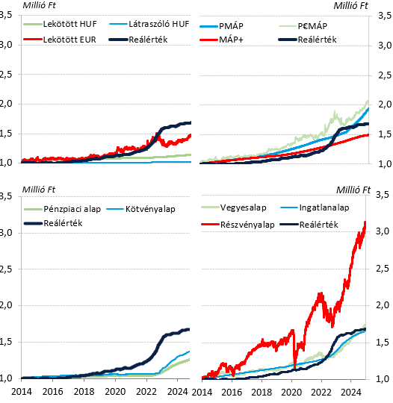
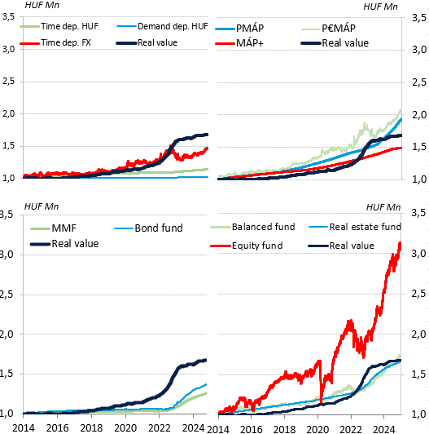

23.ábra
Részvényalap | 3052714
P€MÁP | 2053488
PMÁP | 1937420
Vegyesalap | 1720260
Ingatlanalap | 1663000
1MÁP és MÁP+ | 1492896
EUR betét (lekötött) | 1460311
Kötvényalap | 1387838
Pénzpiaci alap | 1274136
HUF betét (lekötött) | 1140901
HUF betét (látraszóló) | 1024511
Készpénz | 1000000
 | 2024
Részvényalap | 3,052,714 | Equity fund
P€MÁP | 2,053,488 | P€MÁP
PMÁP | 1,937,420 | PMÁP
Vegyesalap | 1,720,260 | Balanced fund
Ingatlanalap | 1,663,000 | Real estate fund
1MÁP és MÁP+ | 1,492,896 | 1MÁP és MÁP+
EUR betét (lekötött) | 1,460,311 | Time deposit FX
Kötvényalap | 1,387,838 | Bond fund
Pénzpiaci alap | 1,274,136 | MMF
HUF betét (lekötött) | 1,140,901 | Time deposit HUF
HUF betét (látraszóló) | 1,024,511 | Demand deposit HUF
Készpénz | 1,000,000 | Cash
Reálérték | 1,684,224 | Real value

Equity fund | 3052714
P€MÁP | 2053488
PMÁP | 1937420
Balanced fund | 1720260
Real estate fund | 1663000
1MÁP és MÁP+ | 1492896
Time deposit FX | 1460311
Bond fund | 1387838
MMF | 1274136
Time deposit HUF | 1140901
Demand deposit HUF | 1024511
Cash | 1000000

24.ábra
Látraszóló |  | PMÁP |  | Részvényalap
2014 | 2.9% | 2014 | 3.8% | 2014 | 8%
2015 | 1.7% | 2015 | 3.0% | 2015 | 7%
2016 | 1.2% | 2016 | 3.2% | 2016 | 11%
2017 | 0.9% | 2017 | 3.3% | 2017 | 15%
2018 | 0.7% | 2018 | 4.0% | 2018 | -5%
2019 | 0.6% | 2019 | 5.8% | 2019 | 18%
2020 | 0.6% | 2020 | 6.2% | 2020 | 4%
2021 | 0.5% | 2021 | 6.2% | 2021 | 24%
2022 | 0.5% | 2022 | 5.4% | 2022 | -10%
2023 | 2.0% | 2023 | 10.7% | 2023 | 33%
2024 | 1.8% | 2024 | 17.4% | 2024 | 20%

Lekötött HUF betét
PMÁP
Részvényalap

Time deposit HUF
PMÁP
Equity fund

25.ábra
 |  | Hozam forintban | segéd | Hozam saját devizában
 |  | Yield in HUF |  | Yield in own currency
Hazai részvény | Domestic equity | 40.1 | 1000000000000 | 40.1
Globális részvény | Global equity | 12.4 | 1000000000000 | 17.2 | -27.7
Hazai állampapír | Domestic gov. Bond | 7.0 | -1000000000000 | 7.0
Európai állampapír | European gov. Bond | 2.0 | -1000000000000 | 1.0 | -5.0
Befektetési alapok - forint | Investment fund - HUF | 8.3 | 1000000000000 | 8.3
Befektetési alapok - deviza | Investment fund - FX | 6.8 | 1000000000000 | 6.8 | -1.5

26.ábra
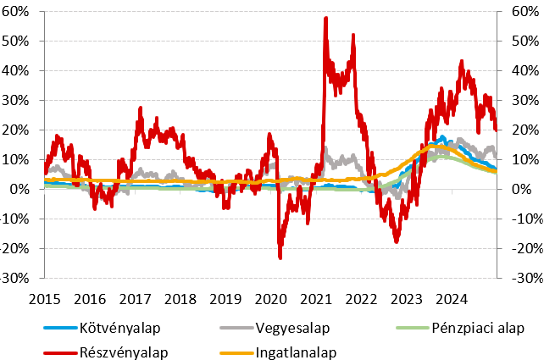
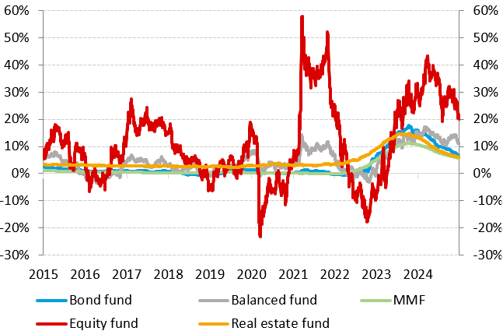

27.ábra
%
 |  | Kötvényalap | Részvényalap
 |  | Bond fund | Equity fund
Magyar | Hungarian | 1.5 | 2.1
Európai | European | 0.7 | 1.2
Amerikai | American | 0.37 | 0.42
ETF | ETF | 0.11 | 0.15
 |  | 3 | 3

%

28. ábra
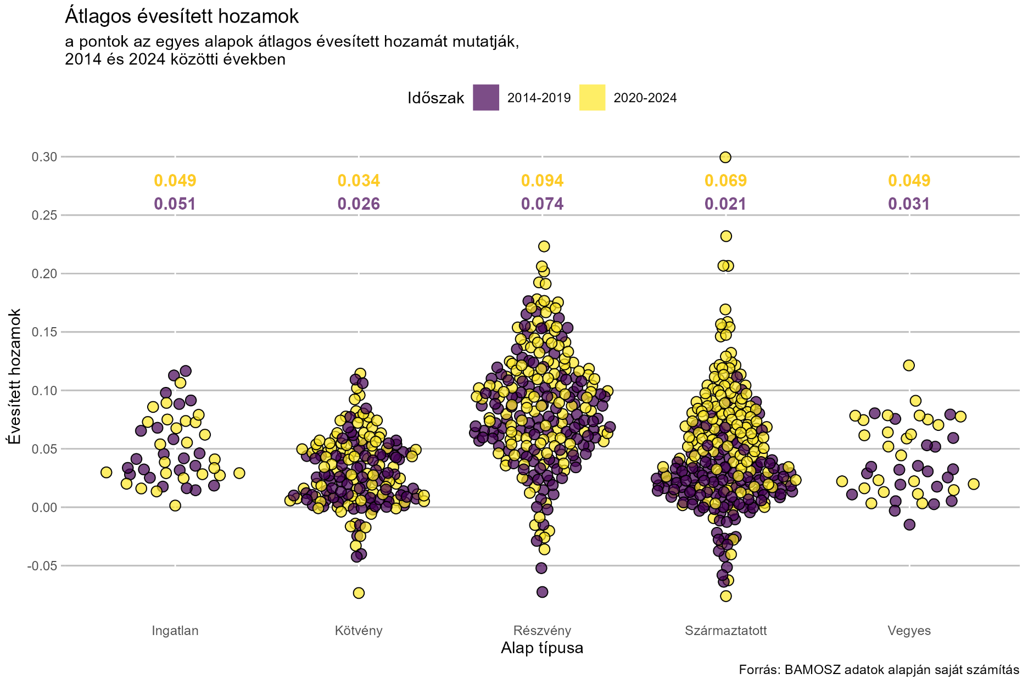

29. ábra
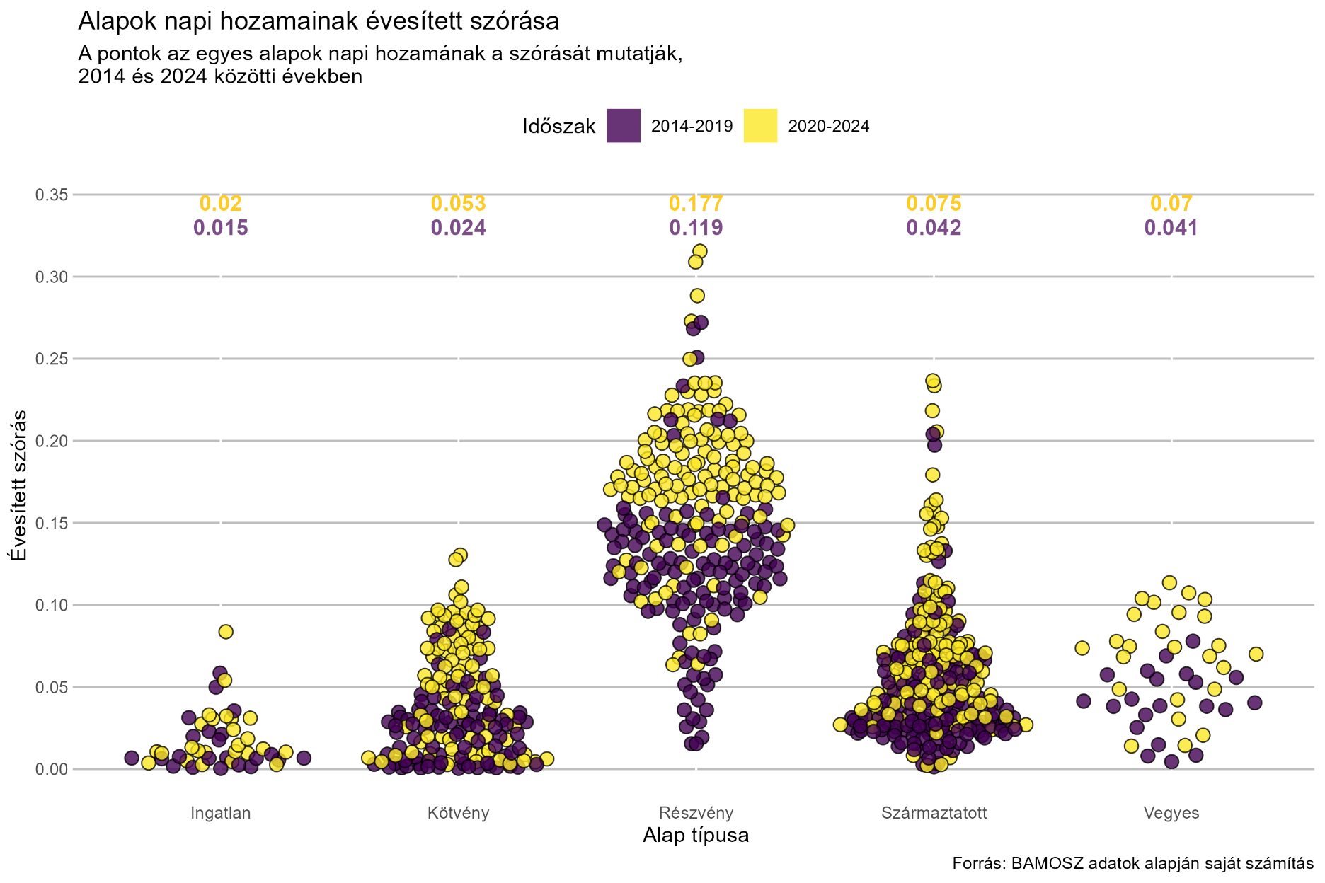

30. ábra
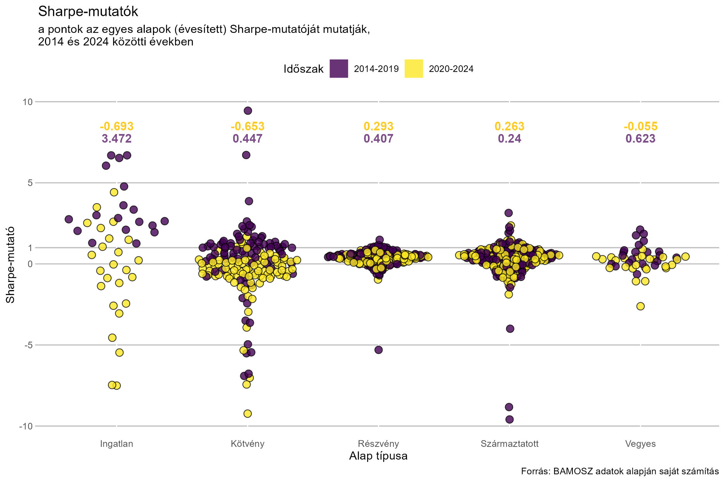

31. ábra
